modelo
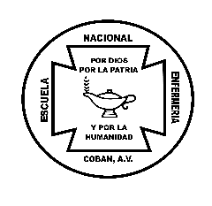

MINISTERIO DE SALUD PÚBLICA Y ASISTENCIA SOCIAL
ESCUELA NACIONAL DE ENFERMERÍA DE COBÁN
E INSTITUTO DE ADIESTRAMIENTO PARA PERSONAL DE SALUD DE LAS VERAPACES
ACTIVOS FIJOS
 |  |  | TARJETA DE RESPONSABILIDAD |  |  |  | No. 000

NOMBRE COMPLETO |  |  |  | NIT

UNIDAD ADMINISTRATIVA |  |  |  | CARGO

FECHA DE OPERACIÓN | No. DE INVENTARIO DE SICOIN | CANTIDAD | DESCRIPCIÓN | DEBE | HABER | SALDO | OBSERVACIÓN

Autorizado por la Contraloría General de Cuentas según Resolución número F.O.-MC-205-2025 002500 Gestión 1065478 del 12/06/2025, Libro No. 65403 del 24/08/2016 folio 91 correlativo 55-AV-2025 del 20/08/2025, Forma "Activos Fijos Tarjetas de Responsabilidad" Electrónica Original, Original: Para la Entidad, cantidad 300 unidades del 301 al 600 sin serie, Envío Fiscal Especial 4-A1-CCC Serie "A" No. 15190 del 20/08/2025 No. De Cuentadancia: 2022-1600-1601-18-002

f. |  |  |  | f.
Angela Elizabeth Delgado Cú |  |  |  | nombre
Encargada de la Unidad de Activos |  |  |  | cargo

